戦術表(記入例）
戦術表

６戦目までのプログラム順をご記入ください
 | 学校名 | 千葉県立仁戸名特別支援学校 |  |  |  |  |  |  |  | ふりがな |  |  | ちーむにとな
 | 担当者名 | 仁戸名 太郎 |  |  |  |  |  |  |  | チーム名 |  |  | チームnitona
 | 学校電話番号 |  |  |  |  |  |  |  |  | 担当者メール
 | 学校住所

 | 対戦順 |  | １戦目 |  |  | ２戦目 |  |  |  | ３戦目 |  |  |  | ４戦目 |  |  |  | ５戦目 |  |  | ６戦目
 |  |  | Ａ | Ｂ | Ｃ | Ｂ | Ｃ | Ａ |  | Ｃ | Ａ | Ｂ |  | Ａ | Ｃ | Ｂ |  | Ｂ | Ａ | Ｃ | Ｃ | Ｂ | Ａ

 |  | A |  |  |  |  |  |  | B |  |  |  |  |  |  |  | C
 | ふりがな | にとにゃん
 | ニックネーム | nitonyann

仕切り位置を①～⑥より選び、数字をご記入ください。
「最初の仕切り位置」で試合を行い、取り直しの時に「仕切り直し１」「仕切り直し２」の順番で試合を行います。②①
 | 最初の仕切り位置 |  | ①
 |  |  | ⑴ | 0 |  |  | mm |  |  | ⑴ | #N/A |  |  |  | mm |  |  | ⑴ | #N/A |  |  | mm
 |  |  | ⑵ |  |  |  | mm |  |  | ⑵ | #N/A |  |  |  | mm |  |  | ⑵ | #N/A |  |  | mm
 |  |  | ⑶ | 90 |  |  | ° |  |  | ⑶ | #N/A |  |  |  | ° |  |  | ⑶ | #N/A |  |  | °

 | 仕切り直し１
 |  |  | ⑴ | #N/A |  |  | mm |  |  | ⑴ | #N/A |  |  |  | mm |  |  | ⑴ | #N/A |  |  | mm
 |  |  | ⑵ | #N/A |  |  | mm |  |  | ⑵ | #N/A |  |  |  | mm |  |  | ⑵ | #N/A |  |  | mm
 |  |  | ⑶ | #N/A |  |  | ° |  |  | ⑶ | #N/A |  |  |  | ° |  |  | ⑶ | #N/A |  |  | °

 | 仕切り直し２
 |  |  | ⑴ | #N/A |  |  | mm |  |  | ⑴ | #N/A |  |  |  | mm |  |  | ⑴ | #N/A |  |  | mm
 |  |  | ⑵ | #N/A |  |  | mm |  |  | ⑵ | #N/A |  |  |  | mm |  |  | ⑵ | #N/A |  |  | mm
 |  |  | ⑶ | #N/A |  |  | ° |  |  | ⑶ | #N/A |  |  |  | ° |  |  | ⑶ | #N/A |  |  | °

仕切り位置一覧
戦術表

 | ① | 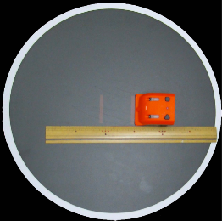 |  |  | ③ | 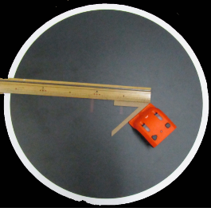 |  |  | ⑤ | 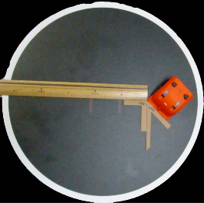
 |  | ⑴ | 0 | mm |  | ⑴ | 50 | mm |  | ⑴ | 50 | mm
 |  | ⑵ |  |  |  | ⑵ | L |  |  | ⑵ | L
 |  | ⑶ | 90 | ° |  | ⑶ | 45 | ° |  | ⑶ | 135 | °

 | ② | 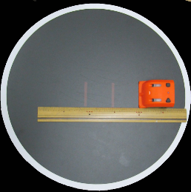 |  |  | ④ | 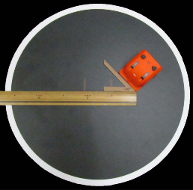 |  |  | ⑥ | 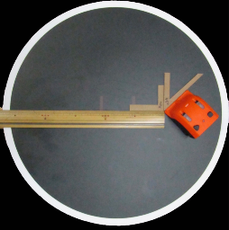
 |  | ⑴ | 50 | mm |  | ⑴ | 50 | mm |  | ⑴ | 50 | mm
 |  | ⑵ |  |  |  | ⑵ | R |  |  | ⑵ | R
 |  | ⑶ | 90 | ° |  | ⑶ | 45 | ° |  | ⑶ | 135 | °

 |  |  |  |  |  |  |  |  |  |  |  |  | ① | 0 |  | 90
 |  |  |  |  |  |  |  |  |  |  |  |  | ② | 50 |  | 90
 |  |  |  |  |  |  |  |  |  |  |  |  | ③ | 50 | L | 45
 |  |  |  |  |  |  |  |  |  |  |  |  | ④ | 50 | R | 45
 |  |  |  |  |  |  |  |  |  |  |  |  | ⑤ | 50 | L | 135
 |  |  |  |  |  |  |  |  |  |  |  |  | ⑥ | 50 | R | 135

